Sheet1
Scene No. | 0
Quest Title | 遗失的名画
Quest Log | 找费舍尔问画
Map No. | 24
 | 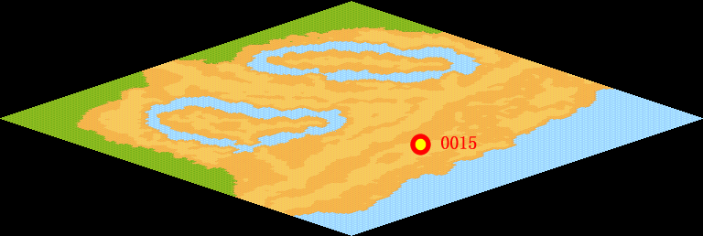
NPC No. | 15
Condition | lv>0
Dialog | 我收藏的那幅《拾穗者》不见了，那是我模仿米勒画的，几乎跟原画一模一样，长83.5厘米，高111厘米，你能帮我找找吗？
Select | 1：接受，2：不接受
Result | 1 : Scene 0001, 2 : 关闭对话框

ScriptFile | Qlog-0126-000.scr
 | Q0015-0126-000.scr

